상품제안서
멀티 노트북 가방 서류가방 13인치 | 상품코드: F27868

 |  |  |  |  |  |  | 02-412-0044 | www.easy1.co.kr
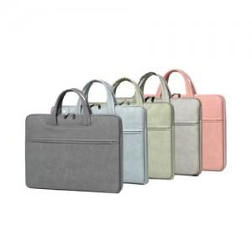

【상세/제작정보】 | <p><br><span style="font-size: 12pt;"><b>** 100개 미만 실크인쇄- 60000원별도</b></span></p><p><span style="font-size: 12pt;"><b>** 배송비- 한박스 25개/ 6000원별도</b></span></p>

【인쇄/포장옵션】 | 실크 / 포장불가능

【공급단가】 | 수량 | 30~ | 50~ | 100~ | 300~ | 500~
*VAT별도 | 단가 | 13,500원 | 13,280원 | 12,960원 | 12,630원 | 12,420원

【상품 URL】 | https://dev.easy1.co.kr:443/src/goods_detail.php?gdno=27868

